Guideline
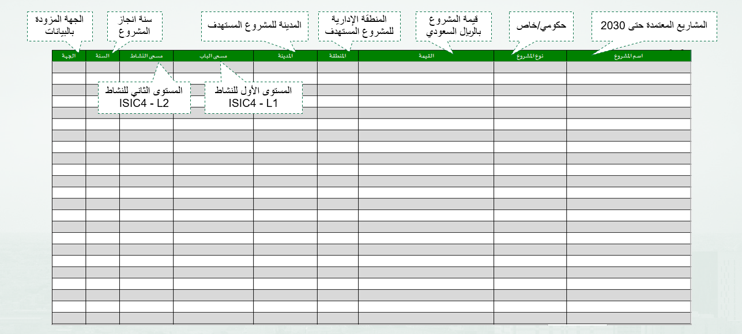
دليل تعبئة نموذج بيانات الاستثمار

